DASHBOARD
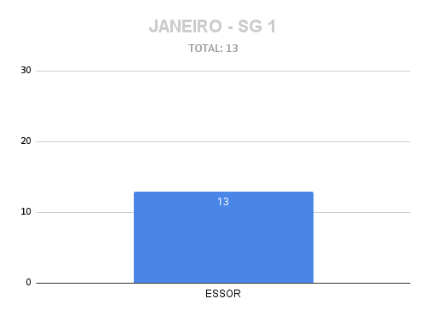
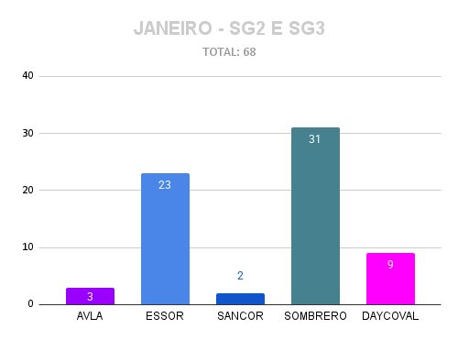
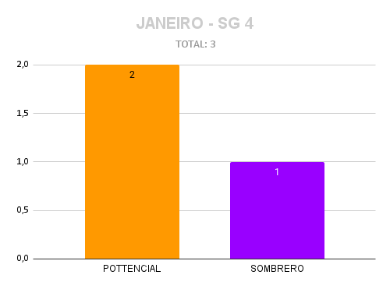
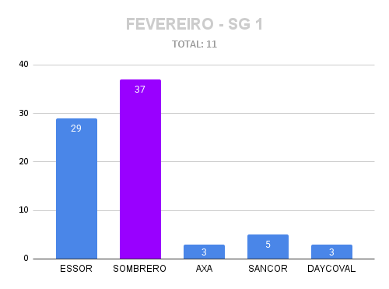
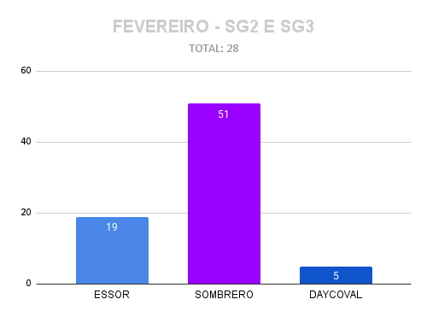
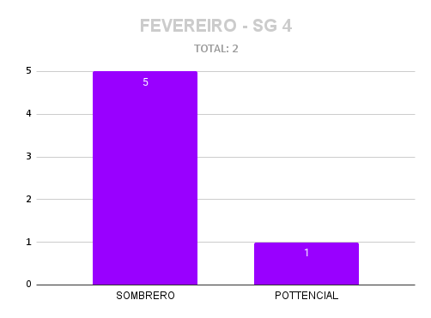
DASHBOARD – Abertura e Distribuição de Casos
Uso: Coordenadores lançam nas abas SG1 / SG2_SG3 / SG4. Stephany define o Regulador. Dashboard atualiza automaticamente.
Total de Casos | Recebidos (A DEFINIR) |  | Distribuídos
379 | 7 |  | 372

Casos por Responsável
Complexidade
 |  | Casos por Responsável (completo)
 |  | Regulador | Casos | Capacidade | Utilização | Regulador | BC | MC | AC | EC
 |  | TERESA | 3 | 5 | 60% | TERESA | 2 | 1 | 0 | 0
 |  | EDUARDO | 30 | 30 | 100% | EDUARDO | 26 | 4 | 0 | 0
 |  | GUILHERME | 40 | 50 | 80% | GUILHERME | 37 | 2 | 1 | 0
 |  | MATHEUS | 14 | 5 | 280% | MATHEUS | 8 | 0 | 2 | 4
 |  | GABRIELA | 13 | 30 | 43% | GABRIELA | 0 | 2 | 10 | 1
 |  | RODOLFHO | 6 | 50 | 12% | RODOLFHO | 2 | 1 | 2 | 1
 |  | SEIDY | 13 | 50 | 26% | SEIDY | 4 | 3 | 6 | 0
 |  | LUCAS | 53 | 50 | 106% | LUCAS | 41 | 9 | 1 | 1
 |  | IGOR | 29 | 50 | 58% | IGOR | 27 | 2 | 0 | 0
 |  | DANILO | 2 | 5 | 40% | DANILO | 1 | 0 | 0 | 1
 |  | DANIELE | 5 | 30 | 17% | DANIELE | 0 | 5 | 0 | 0
 |  | ANA PAULA | 30 | 50 | 60% | ANA PAULA | 17 | 8 | 4 | 1
 |  | ESTELLA | 46 | 50 | 92% | ESTELLA | 44 | 2 | 0 | 0
 |  | KAUANE | 39 | 30 | 130% | KAUANE | 35 | 1 | 1 | 2
 |  | MARIA CLARA | 17 | 30 | 57% | MARIA CLARA | 17 | 0 | 0 | 0
 |  | FERNANDO | 4 | 5 | 80% | FERNANDO | 0 | 0 | 4 | 0
 |  | HENRIQUE | 21 |  |  | HENRIQUE | 19 | 0 | 2 | 0
 |  | EMANOELA | 1 | 50 | 2% | EMANOELA | 0 | 0 | 5 | 0

